一週間献立
ひとさじのチカラ ペースト1週間献立例
 | 1日当たり（３食合計）
栄養価 | エネルギー(kcal) | 1278 |  |  | 【献立内容】
平均 | たんぱく質(g) | 47.5 |  |  | ●朝食 | 主菜用ペースト1個＋たれ、惣菜ペースト1個、ミキサー粥240g、汁180g、ヨーグルト(加糖)70g
 | 脂質(g) | 47.2 |  |  | ●昼食 | 主菜用ペースト1個＋たれ、惣菜ペースト1個、ミキサー粥240g、汁180g
 | 炭水化物(g) | 158.9 |  |  | ●夕食 | 主菜用ペースト1個＋たれ、惣菜ペースト1個＋たれ、ミキサー粥240g、汁180g
 | 食塩相当量(g) | 6.4
 | 1日目 |  |  | 2日目 |  |  | 3日目 |  |  | 4日目
【朝食】 | ◆オムレツ |  | メニューイメージ | ◆白身魚のごまだれかけ |  | メニューイメージ | ◆だし巻きたまご |  | メニューイメージ | ◆さばの煮付け |  | メニューイメージ
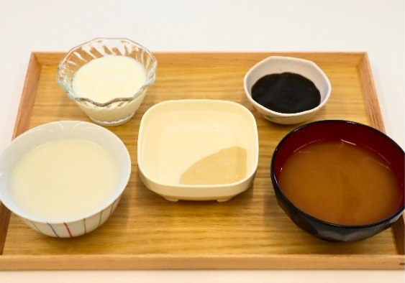
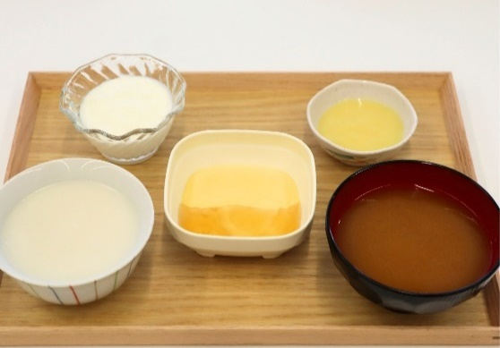
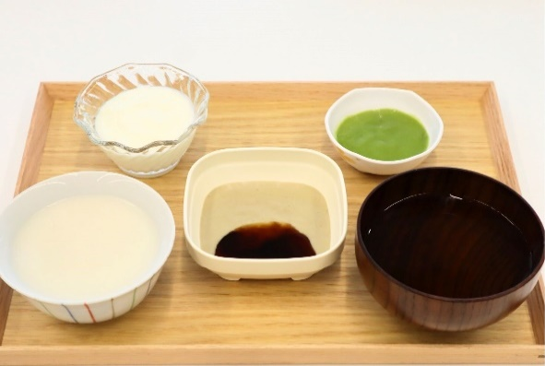
 | たまごペースト | 70g(1個) |  | 白身魚ペースト | 70g(1個) |  | たまごペースト | 70g(1個) |  | さばペースト | 70g(1個)
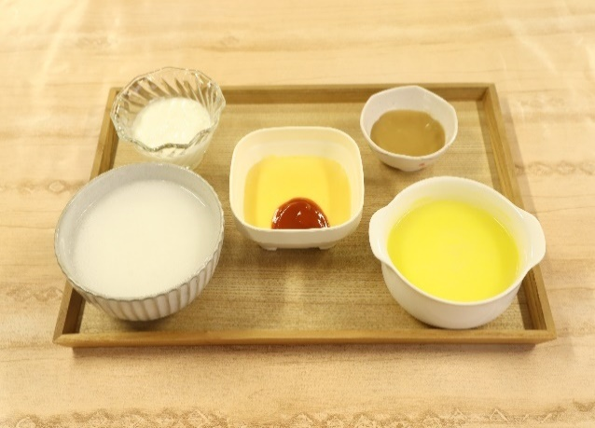
 | トマトケチャップ | 10g |  | ごまだれ | 16g |  | 銀あん | 13g |  | 煮付けだれ | 18g

 | ◆金平ごぼう |  |  | ◆ひじき煮 |  |  | ◆ポテトサラダ |  |  | ◆いんげんのごま和え
 | 金平ごぼうペースト | 30g(1個) |  | ひじき煮ペースト | 30g(1個) |  | ポテトサラダペースト | 30g(1個) |  | いんげんのごま和えペースト | 30g(1個)

 | ◆ミキサー粥 | 240g |  | ◆ミキサー粥 | 240g |  | ◆ミキサー粥 | 240g |  | ◆ミキサー粥 | 240g

 | ◆コーンクリームスープ | 180g |  | ◆味噌汁 | 180g |  | ◆味噌汁 | 180g |  | ◆すまし汁 | 180g

 | ◆ヨーグルト(加糖) | 70g |  | ◆ヨーグルト(加糖) | 70g |  | ◆ヨーグルト(加糖) | 70g |  | ◆ヨーグルト(加糖) | 70g

E(kcal) |  | 549 |  |  | 441 |  |  | 423 |  |  | 430
P(g) |  | 20.5 |  |  | 17.8 |  |  | 17.1 |  |  | 16.7
F(g) |  | 19.2 |  |  | 16.1 |  |  | 15.5 |  |  | 14.7
C(g) |  | 71.3 |  |  | 54.2 |  |  | 51.6 |  |  | 54.3
N(g) |  | 2.3 |  |  | 2.5 |  |  | 2.1 |  |  | 2.0
【昼食】 | ◆鶏の照焼き |  | メニューイメージ | ◆豚の生姜焼き |  | メニューイメージ | ◆鶏の柚子味噌かけ |  | メニューイメージ | ◆白身魚のトマトソースかけ |  | メニューイメージ
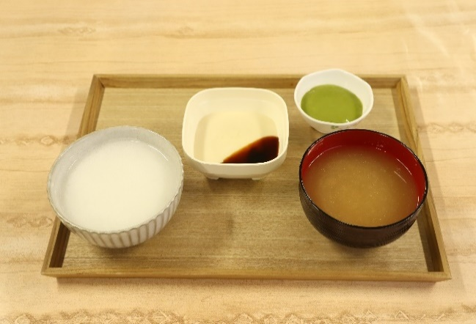
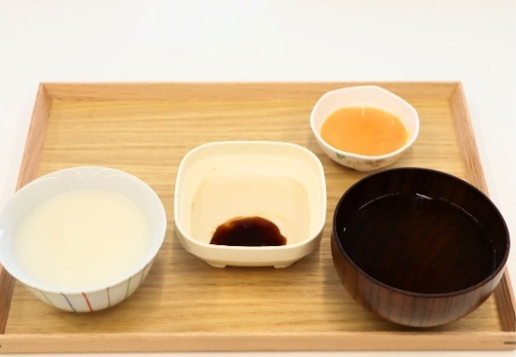
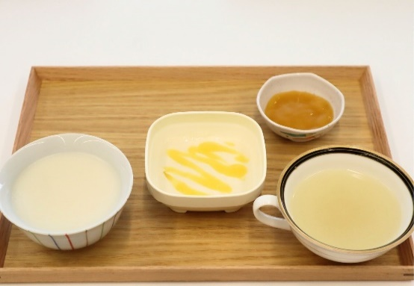
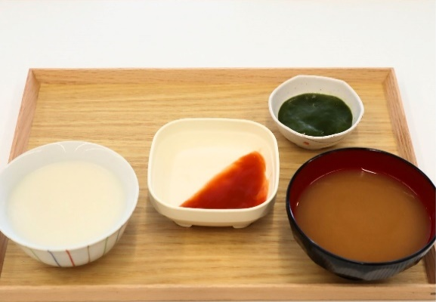
 | チキンペースト | 70g(1個) |  | ポークペースト | 70g(1個) |  | チキンペースト | 70g(1個) |  | 白身魚ペースト | 70g(1個)
 | 照焼きだれ | 13g |  | 生姜焼きだれ | 10g |  | 柚子味噌 | 20g |  | トマトソース | 35g

 | ◆いんげんのごま和え |  |  | ◆かぼちゃの含め煮 |  |  | ◆切干大根 |  |  | ◆ほうれん草のバター炒め
 | いんげんのごま和えペースト | 30g(1個) |  | かぼちゃの含め煮ペースト | 30g(1個) |  | 切干大根ペースト | 30g(1個) |  | ほうれん草のバター炒めペースト | 30g(1個)

 | ◆ミキサー粥 | 240g |  | ◆ミキサー粥 | 240g |  | ◆ミキサー粥 | 240g |  | ◆ミキサー粥 | 240g

 | ◆味噌汁 | 180g |  | すまし汁 | 180g |  | ◆中華スープ | 180g |  | ◆味噌汁 | 180g

E(kcal) |  | 393 |  |  | 371 |  |  | 411 |  |  | 386
P(g) |  | 14.6 |  |  | 13.6 |  |  | 15.4 |  |  | 14.8
F(g) |  | 13.5 |  |  | 13.7 |  |  | 14.1 |  |  | 14.2
C(g) |  | 51.4 |  |  | 45.5 |  |  | 53.5 |  |  | 47.7
N(g) |  | 2.2 |  |  | 2.0 |  |  | 2.0 |  |  | 1.7
【夕食】 | ◆鮭のホワイトソースかけ |  | メニューイメージ | ◆さばの味噌煮 |  | メニューイメージ | ◆鮭の甘酢あんかけ |  | メニューイメージ | ◆ポークステーキ |  | メニューイメージ
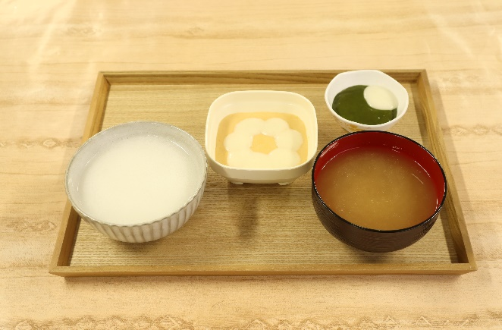
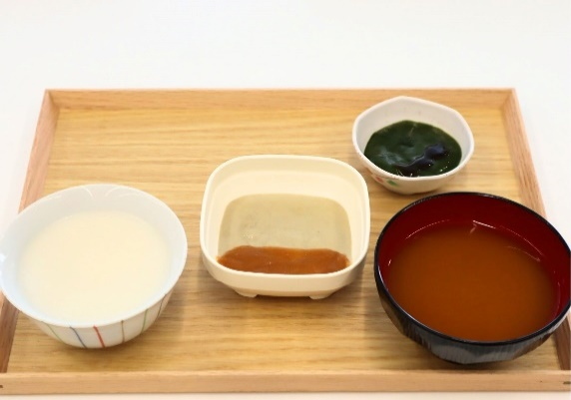
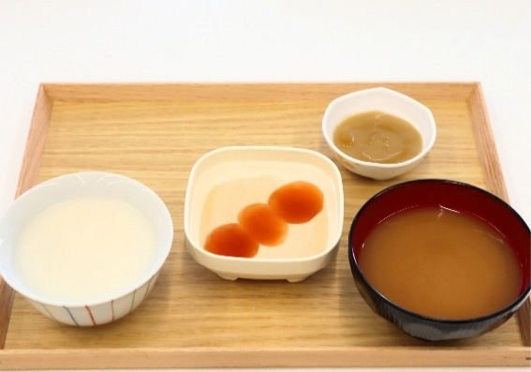
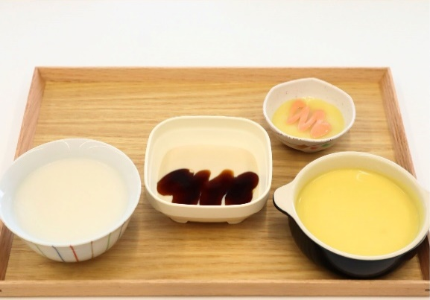
 | 銀鮭ペースト | 70g(1個) |  | さばペースト | 70g(1個) |  | 銀鮭ペースト | 70g(1個) |  | ポークペースト | 70g(1個)
 | ホワイトソース | 30g |  | 味噌煮だれ | 8g |  | 甘酢あん | 25g |  | ステーキソース | 20g

 | ◆ほうれん草のサラダ |  |  | ◆小松菜の煮びたし～青しそ風味～ |  |  | ◆中華風きんぴら |  |  | ◆ポテトサラダ～オーロラソース～
 | ほうれん草のバター炒めペースト | 30g(1個) |  | 小松菜の煮びたしペースト | 30g(1個) |  | 金平ごぼうペースト | 30g(1個) |  | ポテトサラダペースト | 30g(1個)
 | コールスロードレッシング | 4g |  | 青しそドレッシング | 2g |  | ごま油 | 2g |  | オーロラソース | 3g

 | ◆ミキサー粥 | 240g |  | ◆ミキサー粥 | 240g |  | ◆ミキサー粥 | 240g |  | ◆ミキサー粥 | 240g

 | ◆味噌汁 | 180g |  | ◆味噌汁 | 180g |  | ◆味噌汁 | 180g |  | ◆コーンクリームスープ | 180g

E(kcal) |  | 414 |  |  | 392 |  |  | 444 |  |  | 524
P(g) |  | 14.6 |  |  | 14.5 |  |  | 14.2 |  |  | 17.9
F(g) |  | 19.1 |  |  | 14.7 |  |  | 17.2 |  |  | 19.1
C(g) |  | 43.9 |  |  | 47.5 |  |  | 55.7 |  |  | 68.1
N(g) |  | 2.1 |  |  | 2.2 |  |  | 1.9 |  |  | 2.9
【一日計】
E(kcal) | 1356 |  |  | 1205 |  |  | 1278 |  |  | 1340
P(g) | 49.7 |  |  | 45.9 |  |  | 46.7 |  |  | 49.3
F(g) | 51.8 |  |  | 44.5 |  |  | 46.9 |  |  | 48.1
C(g) | 166.6 |  |  | 147.2 |  |  | 160.7 |  |  | 170.1
N(g) | 6.5 |  |  | 6.6 |  |  | 6.0 |  |  | 6.7

※調理により商品の持つ「UDF区分 かまなくてよい」の物性が変わる可能性がありますので、ご承知ください。
※召し上がる方の状態によって、提供する量はご調整ください。
※とろみ剤の栄養成分値は含みません。
※ごまだれは、ごまの粒のないたれを使用しています。

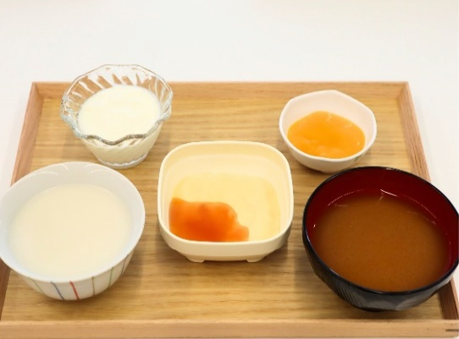
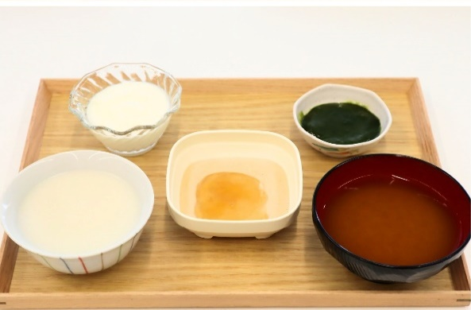
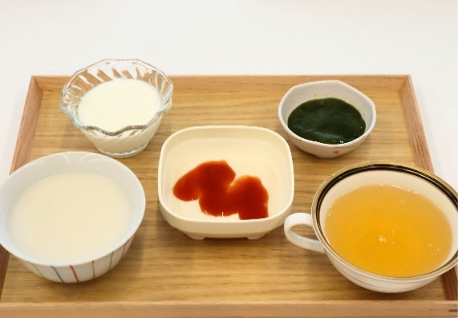
 | 5日目 |  |  | 6日目 |  |  | 7日目
【朝食】 | ◆たまごの甘酢あんかけ |  | メニューイメージ | ◆鮭の塩焼き |  | メニューイメージ | ◆チキンのトマト煮 |  | メニューイメージ
 | たまごペースト | 70g(1個) |  | 銀鮭ペースト | 70g(1個) |  | チキンペースト | 70g(1個)
 | 甘酢あん | 18g |  | 銀あん | 15g |  | トマトソース | 25g

 | ◆かぼちゃの含め煮 |  |  | ◆小松菜の煮びたし |  |  | ◆ほうれん草のバター炒め
 | かぼちゃの含め煮ペースト | 30g(1個) |  | 小松菜の煮びたしペースト | 30g(1個) |  | ほうれん草のバター炒めペースト | 30g(1個)

 | ◆ミキサー粥 | 240g |  | ◆ミキサー粥 | 240g |  | ◆ミキサー粥 | 240g

 | ◆味噌汁 | 180g |  | ◆味噌汁 | 180g |  | ◆コンソメスープ | 180g

 | ◆ヨーグルト(加糖) | 70g |  | ◆ヨーグルト(加糖) | 70g |  | ◆ヨーグルト(加糖) | 70g

E(kcal) |  | 450 |  |  | 423 |  |  | 422
P(g) |  | 17.2 |  |  | 17.1 |  |  | 16.7
F(g) |  | 15.5 |  |  | 15.7 |  |  | 13.8
C(g) |  | 58.4 |  |  | 50.8 |  |  | 55.7
N(g) |  | 1.9 |  |  | 2.1 |  |  | 2.8
【昼食】 | ◆鮭のちゃんちゃん焼き |  | メニューイメージ | ◆豚のカレー風味 |  | メニューイメージ | ◆さばの甘酢あん |  | メニューイメージ
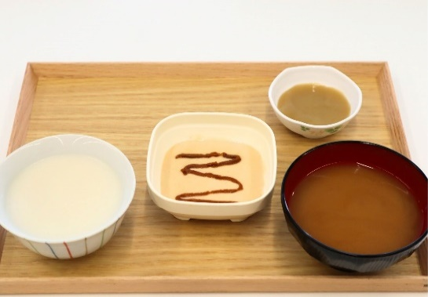
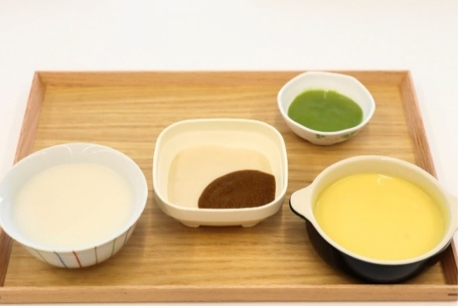
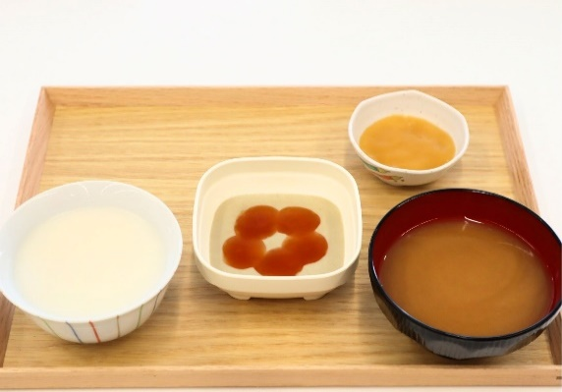
 | 銀鮭ペースト | 70g(1個) |  | ポークペースト | 70g(1個) |  | さばペースト | 70g(1個)
 | 味噌煮だれ | 8g |  | カレーソース | 15g |  | 甘酢あん | 15g

 | ◆金平ごぼう |  |  | ◆いんげんのごま和え |  |  | ◆切干大根
 | 金平ごぼうペースト | 30g(1個) |  | いんげんのごま和えペースト | 30g(1個) |  | 切干大根ペースト | 30g(1個)

 | ◆ミキサー粥 | 240g |  | ◆ミキサー粥 | 240g |  | ◆ミキサー粥 | 240g

 | ◆味噌汁 | 180g |  | ◆コーンクリームスープ | 180g |  | ◆味噌汁 | 180g

E(kcal) |  | 379 |  |  | 492 |  |  | 403
P(g) |  | 14.4 |  |  | 17.4 |  |  | 14.1
F(g) |  | 14.9 |  |  | 18.2 |  |  | 15.0
C(g) |  | 43.5 |  |  | 62.7 |  |  | 50.7
N(g) |  | 1.5 |  |  | 1.8 |  |  | 1.8
【夕食】 | ◆鶏のごまだれ |  | メニューイメージ | ◆白身魚の煮付け |  | メニューイメージ | ◆回鍋肉 |  | メニューイメージ
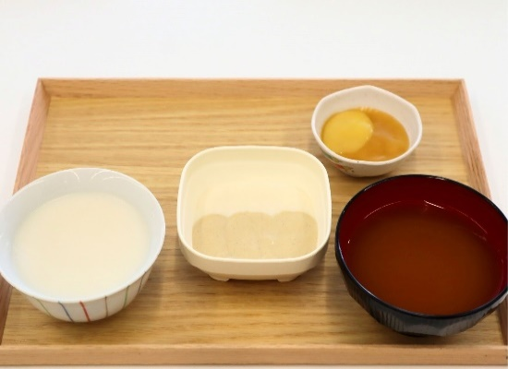
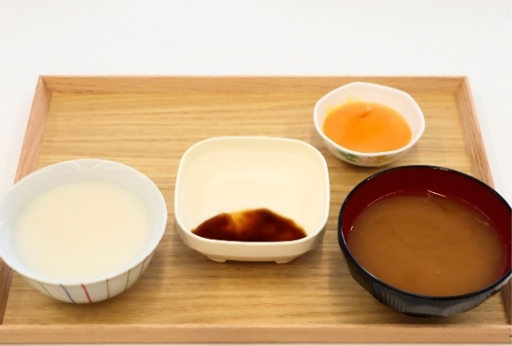
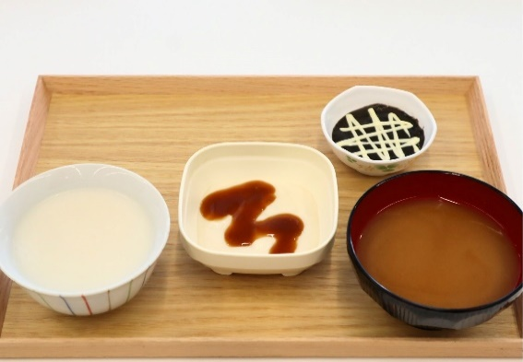
 | チキンペースト | 70g(1個) |  | 白身魚ペースト | 70g(1個) |  | ポークペースト | 70g(1個)
 | ごまだれ | 14g |  | 煮付けだれ | 12g |  | 回鍋肉のたれ | 10g

 | ◆ふろふき大根 |  |  | ◆かぼちゃのはちみつかけ |  |  | ◆ひじきのマヨサラダ
 | 切干大根ペースト | 30g(1個) |  | かぼちゃの含め煮ペースト | 30g(1個) |  | ひじき煮ペースト | 30g(1個)
 | 柚子味噌 | 4g |  | はちみつ | 1g |  | マヨネーズ | 2g

 | ◆ミキサー粥 | 240g |  | ◆ミキサー粥 | 240g |  | ◆ミキサー粥 | 240g

 | ◆味噌汁 | 180g |  | ◆味噌汁 | 180g |  | ◆味噌汁 | 180g

E(kcal) |  | 403 |  |  | 396 |  |  | 401
P(g) |  | 15.2 |  |  | 14.5 |  |  | 14.6
F(g) |  | 15.7 |  |  | 13.7 |  |  | 16.6
C(g) |  | 48.3 |  |  | 51.3 |  |  | 46.1
N(g) |  | 2.5 |  |  | 2.0 |  |  | 2.3
【一日計】
E(kcal) | 1232 |  |  | 1311 |  |  | 1226
P(g) | 46.7 |  |  | 49.0 |  |  | 45.5
F(g) | 46.0 |  |  | 47.6 |  |  | 45.4
C(g) | 150.2 |  |  | 164.8 |  |  | 152.5
N(g) | 5.9 |  |  | 5.9 |  |  | 6.9

※調理により商品の持つ「UDF区分 かまなくてよい」の物性が変わる可能性がありますので、ご承知ください。
※召し上がる方の状態によって、提供する量はご調整ください。
※とろみ剤の栄養成分値は含みません。
※ごまだれは、ごまの粒のないたれを使用しています。

